伏安特性曲线
伏安特性曲线

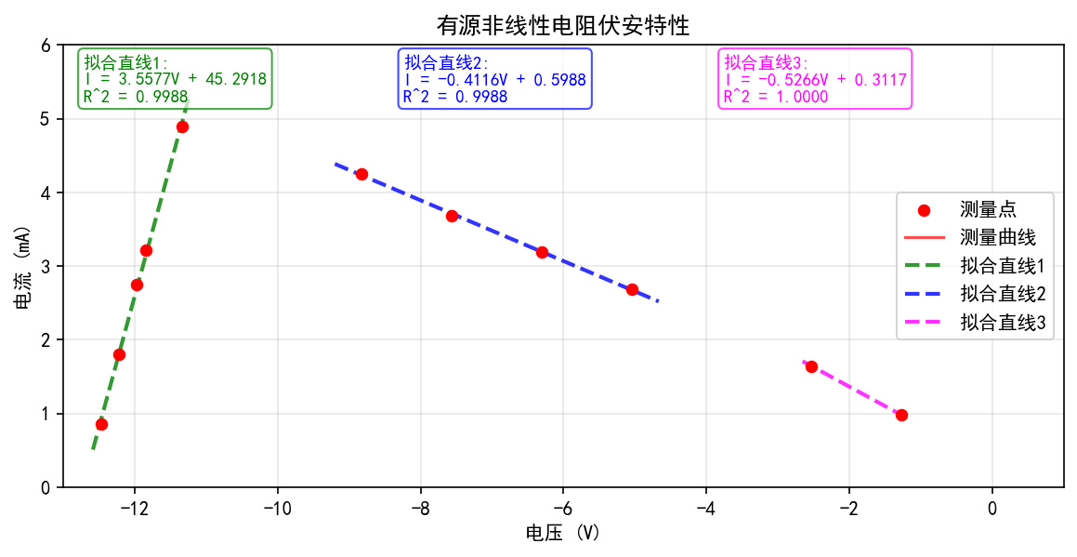

生成时间：2026-03-17 09:26:25
数据点数：11

